Sheet1
# 辊筒精细图形曝光设备技术指标

## 1. 设备用途
本设备用于在圆柱辊筒外圆表面进行高精细图形曝光，满足后续显影加工要求。设备采用多曝光头阵列方案，对辊筒外圆进行步进曝光或连续曝光加工。

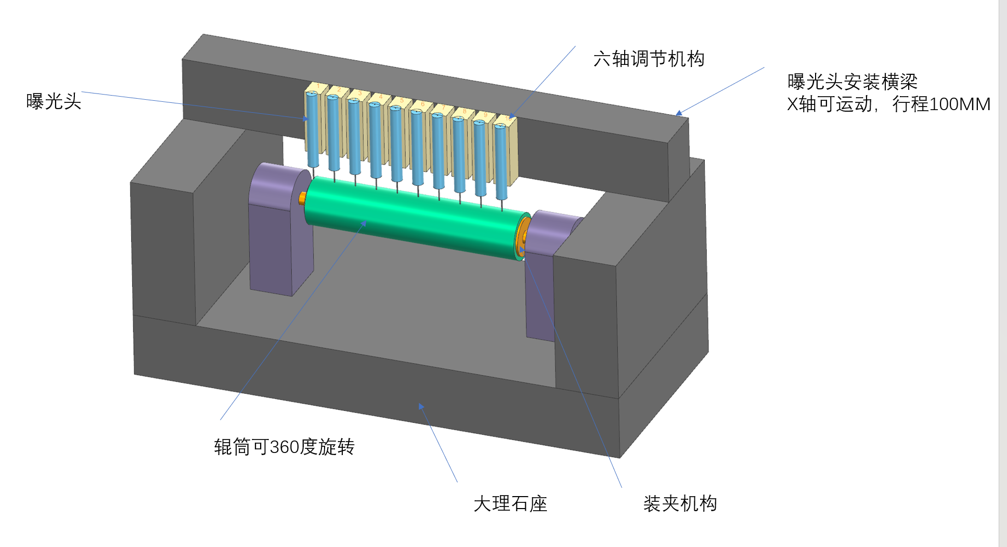
## 2. 工件范围
### 2.1 辊筒规格
- 辊筒直径范围：`Φ90 mm ~ Φ220 mm`
- 辊筒长度范围：`300 mm ~ 1000 mm`
- 加工表面：辊筒外圆周表面
- 工件安装方式：两端夹持支撑，辊筒可 `360°` 旋转

### 2.2 图形加工要求
- 最小图案单位（像素元）光斑尺寸：`1.98 μm × 1.98 μm`
- 适用于辊筒外圆四周精细图形曝光
- 曝光后显影图案应满足高精度变形和错位控制要求

## 3. 设备总体方案要求
### 3.1 结构组成
设备至少应包括以下模块：
- 大理石基座或等效高稳定性基座
- 辊筒装夹与旋转机构
- 曝光头安装横梁
- `10` 个曝光头阵列
- 曝光头六轴调节机构
- `X` 轴运动机构
- 对焦机构
- 自动控制与图形处理软件

### 3.2 曝光方式
- 设备应具备 `步进曝光模式` 与 `连续曝光模式`
- 步进曝光步距：约 `1.0 mm`，步距应可设定或校正
- 连续曝光模式下，应保证旋转与曝光同步控制

### 3.3 曝光头配置
- 曝光头数量：`10` 个
- 曝光头应安装于同一横梁或等效高刚性安装结构上
- 每个曝光头应具备独立安装调节与锁紧能力

## 4. 机械与运动技术指标
### 4.1 辊筒旋转机构
- 辊筒应可实现 `360°` 连续旋转
- 旋转轴系应具备高回转精度和高重复定位能力
- 辊筒旋转跳动应满足整机图形精度要求
- 旋转控制应与曝光控制同步联动

### 4.2 X轴运动机构
- 曝光头安装横梁或等效运动部件应具备 `X` 轴移动能力
- `X` 轴有效行程：不小于 `100 mm`
- `X` 轴定位、重复定位、直线度应满足整机图形偏差要求
- `X` 轴运动速度、加速度应保证步进曝光与连续曝光稳定性

### 4.3 六轴调节机构
每个曝光头安装位应具备六轴调节能力，用于装调校正：
- `X`：手动微调，调节后锁紧固定
- `Y`：手动微调，调节后锁紧固定
- `Z`：支持手动调焦与自动对焦
- `Rx`：绕 `X` 轴角度微调，调节后锁紧固定
- `Ry`：绕 `Y` 轴角度微调，调节后锁紧固定
- `Rz`：绕 `Z` 轴角度微调，调节后锁紧固定

建议设备厂在方案中明确以下内容：
- 各调节轴调节范围
- 最小调节分辨率
- 锁紧方式
- 锁紧后漂移量

## 5. 对焦技术指标
### 5.1 调焦模式
- 设备应同时具备 `手动调焦` 与 `自动对焦` 功能
- 自动对焦应可在曝光过程中调用或校准

### 5.2 自动对焦要求
- 自动对焦有效分辨能力或控制精度：不小于 `0.005 mm`
- 自动对焦应满足不同辊径范围内的焦平面补偿需求
- 自动对焦应与辊筒旋转、`X` 轴运动和曝光控制协调运行

## 6. 光学曝光技术指标
### 6.1 光斑指标
- 最小光斑尺寸：`1.98 μm × 1.98 μm`
- 曝光头阵列应保证多头之间光斑一致性
- 各曝光头应保证焦面稳定性与能量一致性

### 6.2 拼接与阵列一致性
- 多曝光头之间应具备拼接校正能力
- 多头拼接误差应满足最终图形错位与变形要求
- 设备厂应说明曝光头间一致性校正方法

## 7. 图形精度与加工质量要求
### 7.1 图形精度要求
- 曝光图案显影后，图案变形量、错位量不大于 `0.2 μm`
- 对于 `1 mm` 长的轴向直线，最大偏移量不大于 `0.2 μm`
- 对于 `1 mm` 长的周向直线，最大偏移量不大于 `0.2 μm`

### 7.2 设备厂需保证的相关精度
为达到上述成品要求，设备厂应在设计中综合保证以下能力：
- 旋转轴回转精度
- 工件夹持同轴度
- `X` 轴直线度与重复定位精度
- 曝光头安装刚性
- 多曝光头拼接精度
- 自动对焦稳定性
- 热稳定性
- 控制系统同步精度

## 8. 控制与软件要求
- 支持图形导入、曝光路径生成和参数设置
- 支持步进曝光与连续曝光切换
- 支持多曝光头同步控制
- 支持工艺参数保存、调用与追溯
- 支持对焦参数、曝光参数、运动参数统一管理
- 支持设备标定、拼接补偿和误差修正

## 9. 设备厂设计输出要求
设备厂在方案设计与制造前，应至少提供以下文件：
- 设备总体方案图
- 曝光头阵列安装方案
- 六轴调节机构方案
- 辊筒装夹与旋转机构方案
- 精度预算与误差分配说明
- 自动对焦方案说明
- 曝光同步控制方案说明
- 设备验收指标及测试方法

## 10. 建议验收项目
### 10.1 机械验收
- 辊筒安装范围是否覆盖 `Φ90 ~ Φ220 mm`、`L300 ~ 1000 mm`
- 辊筒旋转是否稳定，旋转精度是否满足要求
- `X` 轴行程是否达到 `100 mm`
- 六轴调节机构是否齐全、可调、可锁紧

### 10.2 功能验收
- 是否具备 `10` 个曝光头工作能力
- 是否具备步进曝光与连续曝光模式
- 是否具备手动调焦与自动对焦功能

### 10.3 精度验收
- 最小光斑尺寸是否达到 `1.98 μm × 1.98 μm`
- 自动对焦能力是否达到 `0.005 mm`
- 曝光显影后图案变形、错位量是否不超过 `0.2 μm`
- `1 mm` 轴向、周向直线最大偏移量是否不超过 `0.2 μm`

## 11. 说明
- 本文件依据当前提供的工件要求和简易结构示意整理，用作设备设计输入文件。
- 设备厂应在详细设计阶段，对未明确参数进行补充，并保证最终整机性能满足本文件规定的成品加工要求。

